Finishing
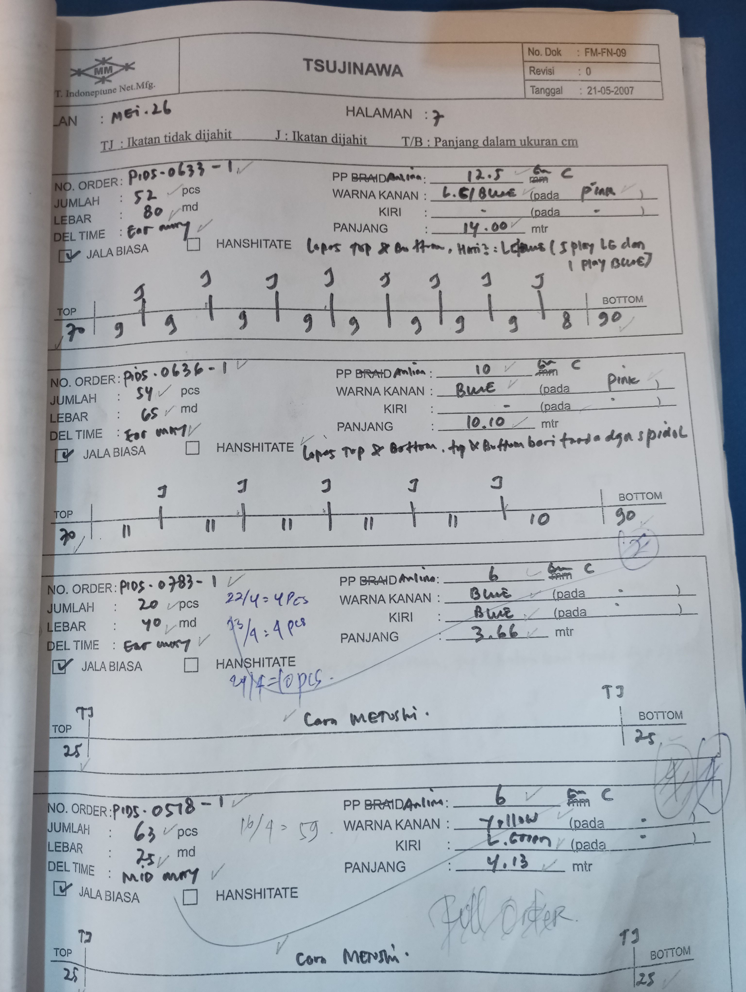
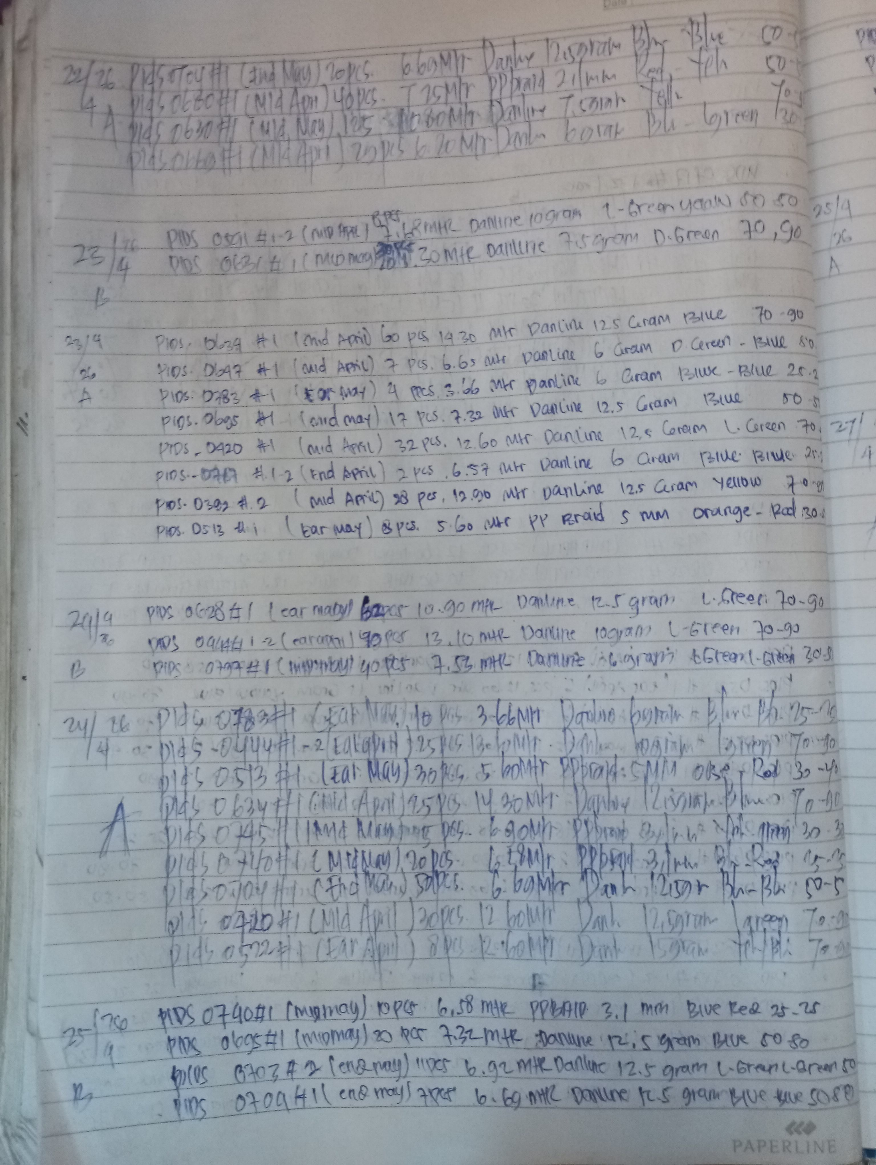
LAPORAN POTONG TAMBANG FINISHING

1. FORM TSUJINAWA (FM-FN-09) | 2. BUKU CATATAN SALINAN

